Sheet1
Заглавие | Тема | Падане
18. Структури от данни. Стек, опашка, списък, дърво. Основни операции върху тях. Реализация. | 18 | 6
3. Графи. Дървета. Обхождания на графи. | 3 | 4
7. Алгоритми в графи с тегла на ребрата. Оценки за сложност. | 7 | 4
13. Компютърни мрежи и протоколи – OSI модел. Маршрутизация. Протоколи IPv4, IPv6, TCP, DNS. | 13 | 4
25. Търсене в пространството от състояния. Генетични алгоритми. | 25 | 4
30. Теорема на Ферма. Теореми за средните стойности (Рол, Лагранж и Коши). Формула на Тейлър. | 30 | 4
14. Процедурно програмиране – основни конструкции | 14 | 3
19. Функционално програмиране. Обща характеристика на функционалния стил на програмиране. Дефиниране и използване на функции. Модели на оценяване. Функции от по-висок ред. | 19 | 3
24. Бази от данни. Нормални форми. | 24 | 3
31. Определен интеграл. Дефиниция и свойства. Интегруемост на непрекъснатите функции. Теорема на Нютон - Лайбниц. | 31 | 3
32. Уравнения на права и равнина. Формули за разстояния. | 32 | 3
6. Сложност на алгоритъм. Асимптотично поведение на целочислени функции. Сложност на рекурсивни програми. | 6 | 2
15. Процедурно програмиране – указатели, масиви и рекурсия. | 15 | 2
17. Обектно-ориентирано програмиране. Подтипов и параметричен полиморфизъм. Множествено наследяване. | 17 | 2
33. Итерационни методи за решаване на нелинейни уравнения. | 33 | 2
1. Множества. Декартово произведение. Релации. Функции. | 1 | 1 | ОСНОВИ НА КОМПЮТЪРНИТЕ НАУКИ
2. Основни комбинаторни принципи и конфигурации. Рекурентни уравнения. | 2 | 1
4. Kрайни автомати. Регулярни езици. | 4 | 1
5. Контекстносвободни граматики и езици. Стекови автомати. | 5 | 1
11. Файлова система. Логическа организация и физическо представяне. | 11 | 1
16. Обектно-ориентирано програмиране. Основни принципи. Класове и обекти. | 16 | 1
20. Функционално програмиране. Списъци. Потоци и отложено оценяване. | 20 | 1
21. Синтаксис и семантика на термовете и формулите на предикатното смятане от първи ред. Унификация. | 21 | 1
22. Mетод на резолюцията в съждителното и в предикатното смятане от първи ред. Хорнови клаузи. | 22 | 1
23. Бази от данни. Релационен модел на данните. | 23 | 1
27. Архитектури на софтуерни системи. | 27 | 1
28. Симетрични оператори в крайномерни евклидови пространства. Основни свойства. Теорема за диагонализация. | 28 | 1 | МАТЕМАТИКА И ПРИЛОЖЕНИЯ
34. Дискретни разпределения. Равномерно, биномно, геометрично и Поасоново разпределение. Задачи, в които възникват. Моменти – математическо очакване и дисперсия. | 34 | 1
8. Динамично програмиране. Оценки за сложност. | 8 | 0
9. Компютърни архитектури – Формати на данните. Вътрешна структура на централен процесор – блокове и конвейерна обработка, инструкции. | 9 | 0 | ЯДРО НА КОМПЮТЪРНИТЕ НАУКИ
10. Структура и йерархия на паметта. Сегментна и странична преадресация. Система за прекъсване – приоритети и обслужване. | 10 | 0
12. Управление на процеси и междупроцесни комуникации. | 12 | 0
26. Съвременни софтуерни технологии. | 26 | 0
29. Симетрична и алтернативна група. Теорема на Кейли. Теорема за хомоморфизмите на групи. | 29 | 0

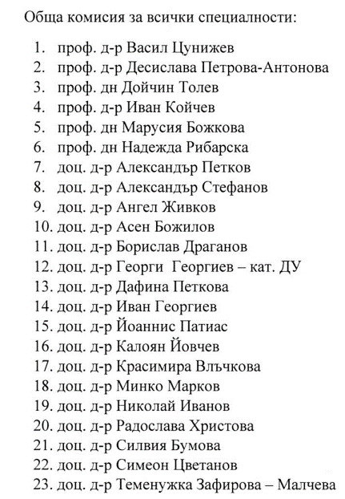

 | СПО
 | СТ
 | ДИС
 | ИИ
 | ВиС
 | ДИС
 | Геометрия
 | Роботика?
 | ДУ | ДИС?
 | Алгебра
 | ДИС
 | ДУ | ДИС?
 | УП/ООП/СДП
 | ЕАИ
 | УП/ООП/СДП
 | ФП
 | ЧА
 | ДСТР/ДАА
 | ДИС
 | УП/ООП/СДП
 | Алгебра
 | Роботика?
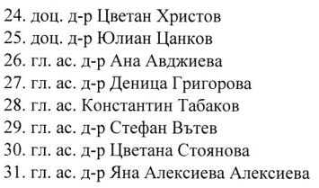
 | СТ?
 | ДУ | ДИС
 | Геометрия
 | ЧА
 | ВиС
 | Алгебра
 | ЕАИ
 | ДУ | ДИС?
 | Геометрия

 | ДСТР/ДАА/ОС
 | УП/ООП/СДП
 | УП/ООП/СДП

